2-1. 프로젝트 학습
2. 프로젝트 학습

2-1. 프로젝트 학습(요약)
K-디지털 트레이닝 프로젝트 학습계획서
교과목명 | 팀주제명 |  | 학습형태 | 투입자원 | 훈련시간
세미 프로젝트 | - 다각화하는 K-컬쳐 외국인 관광객 커뮤니티(정보) 플랫폼 |  | 오프라인 | Java, JSP, JavaScript, HTML, CSS, Jquery, AJAX, Mybatis, Node.js, SQL, Git | 120
 | - 주변 취미 공유 및 One-Day Class 추천 커뮤니티 플랫폼 개발
 | - 고령화 사회 주변 이웃돕기 커뮤니티 플랫폼 개발
 | - 동기부여 챌린지 플랫폼 개발
파이널 프로젝트 | - MVC2 패턴 알고리즘을 활용 "All in One: 1인가구를 위한 원룸 인테리어 커뮤니티 사이트" |  | 오프라인 | Java, JSP, JavaScript, HTML, CSS, Jquery, AJAX, Mybatis, Spring, React.js, Node.js, SQL, Git, Eclipse, Kotlin, Maria DB, Android Studio | 180
 | - MSA 아키텍처를 활용한 환자 중심의 종합 의료 관리 시스템
 | - Spring Framework를 활용한 구독형 서비스 종합 관리 시스템
 | - Open API를 활용한 사용자 맞춤 산책 웹앱 개발
★프로젝트 주제 작성 예시
전체 프로젝트 훈련시간 |  |  |  |  | 300시간
전체 훈련시간 |  |  |  |  | 1000시간
프로젝트 편성비율 |  |  |  |  | 30%

프로젝트(교과목단위)별 주요 운영형태 기술
세미 프로젝트 |  | 세미 프로젝트 또한 4개의 주제 중 1개의 주제를 선택하여 동일한 훈련시간에 훈련기관에서 집체로 수행하며, 1명(강보람)의 현장전문강사 투입되어 50시간 멘토링 및 특강 진행
파이널 프로젝트 |  | 파이널 프로젝트 또한 4개의 주제 중 1개의 주제를 선택하여 동일한 훈련시간에 훈련기관에서 집체로 수행하며, 1명(김현조)의 현장전문강사 투입되어 50시간 멘토링 및 특강 진행

2-1. 프로젝트 학습(세부내용) (※ 아래 부분은 복사하여 교과목 단위로 작성)

프로젝트명 |  | 세미프로젝트

가. 프로젝트 주제 및 내용(세부 과업)

프로젝트 팀주제 |  | 세부 수행 내용(과업) |  | 편성근거(수요조사) | 습득직무역량
다각화하는 K-컬쳐 외국인 관광객 커뮤니티(정보) 플랫폼 개발 |  | 1. 요구사항 수집 및 분석, 기획 |  | - Java 프로그래밍 언어의 기초문법을 익히고 클래스 및 객체지향 프로그래밍 기술을 함양하여, Java언어의 특징과 라이브러리를 활용하여 기본 응용소프트웨어를 구현할 수 있어야 한다. -웹사이트 기본과 필수 도구 활용 (HTML&CSS,JS,JQ) | ● 요구사항 수집 및 분석, 기획 ● 화면, UI 설계 ● ERD, 데이터베이스 설계 ● HTML, CSS, JavaScript, jQuery를 이용한 UI 개발 ● MVC 디자인 패턴 설계
 |  | 2. 화면, UI 설계
 |  | 3. ERD, 데이터베이스 설계
 |  | 4. HTML, CSS, JavaScript, jQuery를 이용한 UI 개발
주변 취미 공유 및 One-Day Class 추천 커뮤니티 플랫폼 개발 |  | 5. MVC 디자인 패턴 설계
 |  | 7. git, github를 이용한 협업개발
고령화 사회 주변 이웃돕기 커뮤니티 플랫폼 개발 |  | 8. 테스트 도구를 이용한 웹 어플리케이션 테스트 및 배포
 |  | 9. 최종 결과물에 대한 발표 자료 제작 및 발표
동기부여 챌린지 플랫폼 개발

나. 프로젝트 중·고급 수준 편성에 대한 근거 (※ 단기 심화과정, 재직자 도약과정만 작성)

다. 프로젝트 과제(결과물)
● 프로젝트 수행 결과물(예시) 작성 프로젝트 제안서, 분석/설계 화면 기획서, 기능 정의서, 테이블 정의서, 논리/물리ERD설계, 웹애플리케이션 개발 소스코드, 최종결과물 및 발표자료 ● 과제 완성 절차 작성 제안 기획서 작성 ▶ 서버 구축 및 데이터베이스 설계 ▶ 데이터베이스 구축 입력 및 관리 페이지 ▶ 프로젝트 내용 구축 ▶ 기능 구현 ▶ 가시화 구현 ▶ 보고서 작성

프로젝트명 |  | 파이널프로젝트

가. 프로젝트 주제 및 내용(세부 과업)

프로젝트 팀주제 |  | 세부 수행 내용(과업) |  | 편성근거(수요조사) | 습득직무역량
MVC2 패턴 알고리즘을 활용 "All in One: 1인가구를 위한 원룸 인테리어 커뮤니티 사이트" |  | 1. 요구사항 수집 및 분석 기획 |  | -MVC 기반인 Spring Framework를 활용하여 서버프로그래밍 기술 및 데이터 연동, 제어기술을 활용 -Kotlin를 활용하여 Android 앱 어플리케이션 개발 구현 -외부API연결, 웹앱 연결 | ● MVC2 패턴의 이해 및 활용 ● MSA 환경의 서버 구현 ● 비전 API 구현 ● 좀 더 유연한 비즈니스 지원 체계 구축 ● Java, Spring 기반의 Maven 프로젝트 개발
 |  | 2. 화면, UI 설계
 |  | 3. ERD 데이터베이스 설계
 |  | 4. JSP, 서블릿, 스프링 사용하여 서버 구현
MSA 아키텍처를 활용한 환자 중심의 종합 의료 관리 시스템 |  | 5. MVC 디자인 패턴 설계 및 개발
 |  | 6. 빌드, 릴리스, 실행
Spring Framework를 활용한 구독형 서비스 종합 관리 시스템 |  | 7. MSA 시스템 적용
 |  | 8. 비전 API 활용
Open API를 활용한 사용자 맞춤 산책 웹앱 개발 |  | 9. Open API 활용
 |  | 10. 최종결과물에 대한 발표자료 제작 및 프리젠테이션

나. 프로젝트 중·고급 수준 편성에 대한 근거 (※ 단기 심화과정, 재직자 도약과정만 작성)

다. 프로젝트 과제(결과물)
● 프로젝트 수행 결과물(예시) 작성 프로젝트 제안서, 분석/설계 화면 기획서, 기능 정의서, 테이블 정의서, 논리/물리ERD설계, 웹애플리케이션 개발 소스코드, 최종결과물 및 발표자료 ● 과제 완성 절차 작성 업무 분석 ▶ 제안 기획서 작성 ▶ 요구사항 명세서 ▶ 테이블 관계 파악 및 명세표 ▶ 프로젝트 내용 구축 ▶ 기능 구현 ▶ 화면 구현 ▶ 보고서 작성

2-3. 프로젝트 결과물
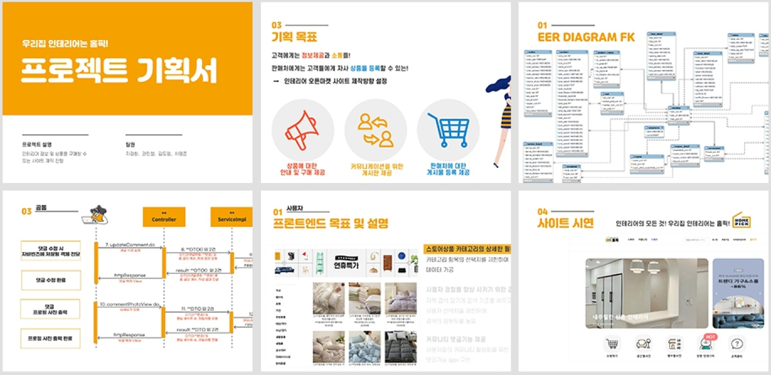
2. 프로젝트 학습

2-3. [프로젝트별] 과제 결과물 (※ 아래 부분은 복사하여 교과목 단위로 작성)

[세미 프로젝트] 다각화하는 K-컬쳐 외국인 관광객 커뮤니티(정보) 플랫폼 개발 프로젝트

■ 제시 과제 수행 배경(실무상황)
해외 관광객 유치 및 다양한 정보를 종합적으로 쉽게 제공 하기위한 웹 서비스 구현 플렛폼으로 본 과제를 통하여 수강생들은 산업체 요구사항 필수기술인 JAVA, SQL, Oracle, Mybatis, Html5, Jquery, Ajax의 효과적인 학습시스템을 구축하고자 한다.

■ 과제(작업) 결과물 예시
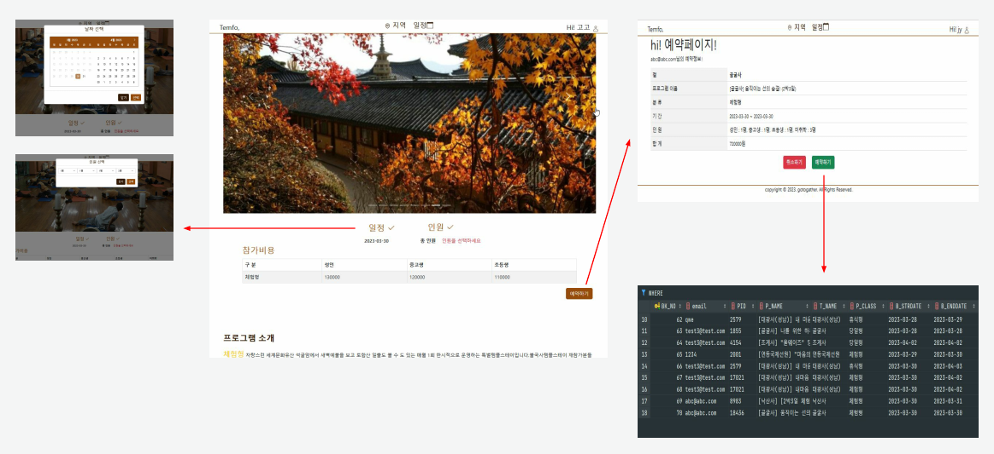

[파이널 프로젝트] MVC2 패턴 알고리즘을 활용 'All in One 1인가구를 위한 원룸 인테리어' 커뮤니티 사이트

■ 제시 과제 수행 배경(실무상황)
- 역할과 기능에 맞게 Model, View, Controller로 분리되어 유지보수에 큰 이점이 있는 MVC Model2를 활용하여 사이트를 구축하고자 한다. - 객체지향형 아키텍쳐 기반 MSA는 레고 블록 맞추듯 하는 코딩 기법을 학습하여 사이트를 구축하고자 한다. - 쉬운 유지보수 및 직관적인 코드 분석이 가능한 Spring Framework를 활용한 학습을 통한 사이트를 구축하고자 한다. - 다양한 Open API를 활용하여 앱 검색 기능을 향상하고 텍스트 추출을 자동화 하는 사이트를 구축하고자 한다.

■ 과제(작업) 결과물 예시

